Tabelle1
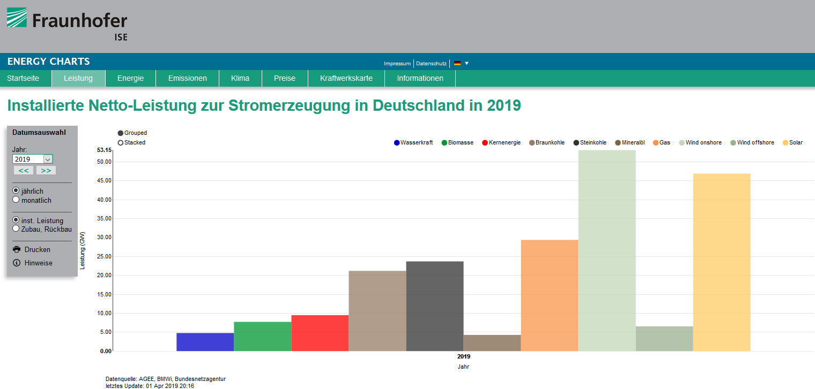
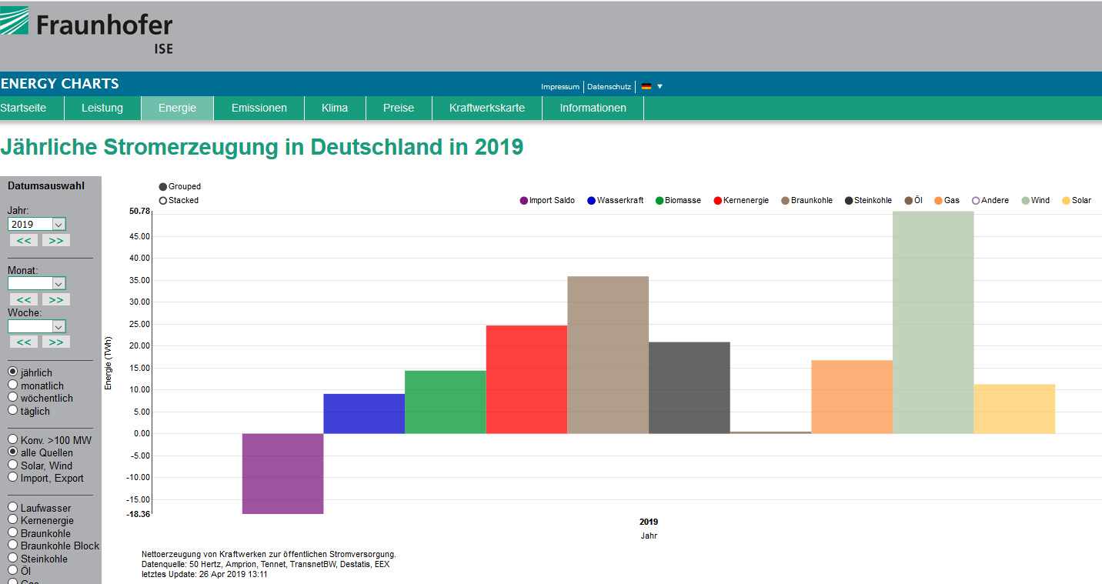
2019 | Stichtag 26.4.2019 |  |  | 115 Tage | Installierte | Mögliche
 |  |  |  | Pro Tag | Leistung | Tagesstromerzeugung | Nutzungsgrad
Anteil an der |  | Stromerzeugung in | TWh | GWh | GW | GWh
Stromversorgung |  | Wasserkraft | 9.08 | 78.96 | 4.80 | 115.20 | 68.54%
Erneuerbare |  | Biomasse | 14.38 | 125.04 | 7.74 | 185.76 | 67.31%
46.43% |  | Gesamt 1 | 23.46 | 204.00 | 12.54 | 300.96 | 67.78%
Windstrom |  | Kernkraft | 24.67 | 214.52 | 9.52 | 228.48 | 93.89%
27.57% |  | Braunkohle | 35.88 | 312.00 | 21.20 | 508.80 | 61.32%
Sonnenstrom |  | Steinkohle | 20.89 | 181.65 | 23.71 | 569.04 | 31.92%
6.12% |  | Öl | 0.47 | 4.09 | 4.30 | 103.20 | 3.96%
Strom Biomasse/Wasserkraft |  | Gas | 16.74 | 145.57 | 29.39 | 705.36 | 20.64%
12.74% |  | Gesamt 2 | 98.65 | 857.83 | 88.12 | 2,114.88 | 40.56%
% Wind-, Sonnenstrom |  | Windkraft | 50.78 | 441.57 | 59.71 | 1,433.04 | 30.81%
33.69% |  | Sonnenkraft | 11.27 | 98.00 | 46.90 | 1,125.60 | 8.71%
 |  | Gesamt 3 | 62.05 | 539.57 | 106.61 | 2,558.64 | 21.09%

 |  | Gesamt | 184.16 | 1,601.39 | 207.27 | 4,974.48
 |  | Saldo Im-, Export | -18.36
 |  | Strombedarf | 165.80

